Sheet1
מפגש 8.9.2026 - המשך תכנון לינארי: חזרה בדבר האופן שבו מנסחים בעיה, והצגה גרפית של כלי הפתרון
 |  | פרק 4.2 באתר הקורס - כאן אני פשוט מתרגל אתכם בשלבים ולאט יותר

רקע:
במפגש הקודם (פרק 4.1 במצגות) הבהרנו שעולם התכנון הלינארי מתייחס לבעיות (כגון - מקסימום רווח, מינימום עלויות
וכן הלאה) שאנחנו רוצים לפתור (למצוא להן פתרון אופטימלי) במצב שבו קיימים אילוצים.
בשלב ראשון, צריך לדעת לקרוא בעיה, ולאפיין אותה - גם את פונקציית המטרה (Z) וגם את האילוצים המגבילים.
פתרנו במפגש הקודם (1.9.2026) לא מעט בעיות של ניסוח התופעה עצמה. היום, נעשה חזרה קטנה על ניסוח הבעיה, אבל
נתקדם ונעסוק בעיקר באופן הפתרון שלה.

הדגמה - בעיית התכנון הלינארי הבסיסית שהיתה לנו במפגש הקודם כולל פתרונה (מופיעה בפרק 4.1):
נתונים:

נדרש א:
בטאו את הבעיה לעיל בכלים של תכנון לינארי, בהנחה שהמטרה היא למקסם רווח, וכי לא ניתן לחרוג מתקציב השעות,
תקציב עץ, ורוצים לקיים את בקשתו של בית הקפה ל-2 כסאות לפחות בשבוע.
$$\max{ Z=300x_{1}+200x_{2}}$$
$$s.t. 2x_{1}+x_{2}≤16$$
 | המטרה
 | האילוצים:
$$x_{1}+x_{2}≤10$$
$$x_{2}≥2$$

$$Z$$
הסברים נוספים עבורכם:
 | פונקציית הרווח - הרווח ממספר השולחנות x1 מוכפל ברווח לשולחן 300,
 |  | בתוספת הרווח ממספר הכסאות x2 מוכפל ברווח לכסא.
$$x_{1}$$
 | מספר השולחנות
$$x_{2}$$
 | מספר הכסאות
$$s.t. 2x_{1}+1x_{2}≤16$$
 |  | אילוץ העץ: ידוע שמקסימום העץ הוא 16 (נתון).
 |  | כל שולחן דורש 2 מטר, ולכן כופלים את מספר השולחנות x1 בעץ לשולחן 2,
 |  | ומוסיפים את מספר הכסאות x2 כפול עץ לכסא 1.
 |  | הסיכום של שניהם לא יכול להיות גבוה מ-16.

$$x_{1}+x_{2}≤10$$
 |  | אילוץ תקציב השעות: כל מוצר דורש שעה אחת, וסיכום השעות חייב להיות עד 10.

$$x_{2}≥2$$
 |  | אילוץ הלקוח: לפי דרישות השאלה, חייבים לספק ללקוח לפחות 2 כסאות.

נדרש ב:
פתרון את הבעיה לעיל - חשבו ורשמו את מספר השולחנות ומספר הכסאות שיובילו לרווח מקסימלי בכפוף לאילוצים.
בנוסף, חשבו את הערך הכספי של רווח מקסימלי זה.

זה הסעיף החדש. יש לנו כבר בעיה המנוסחת במונחי תכנון לינארי:
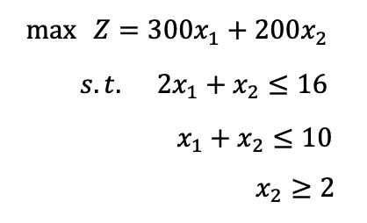

ואני רוצה למצוא את פתרונה: מהו x1 (מספר השולחנות), מהו x2 (מספר הכסאות) ומהו Z שפותר את הבעיה
כלומר מוביל לרווח המירבי (המקסימלי) בכפוף לאילוצים.

תהליך העבודה לשם הפתרון מבחינתנו - יהיה גרפי:
V | נציג מערכת צירים. כל ציר ייצג משתנה החלטה מסוים: ציר אנכי - x2, ציר אופקי x1.
 | על מערכת הצירים הזו נשרטט את כל האילוצים. האילוצים תמיד מתוארים על ידי ״שוויון״ ולא אי שוויון.
 | נמצא את נקודות הקיצון העונות לאילוצים ומתוכן נבחר את זו שפותרת את הבעיה.

 |  | שלב ראשון: מערכת צירים |  |  | מספר הכסאות |  | שלב שני - שרטוט כל האילוצים
$$x_{2}$$

$$16$$
$$2x_{1}+x_{2}=16$$
 |  |  |  |  |  |  | אילוצים
$$10$$
$$x_{1}+x_{2}=10$$

$$2$$
$$x_{2}=2$$
$$x_{1}$$
$$10$$
$$8$$
$$2∗0+x_{2}=16→x_{2}=16$$
 |  |  |  |  |  |  | נתחיל מאיור האילוץ |  |  | אילוץ כמות העץ
 |  |  |  |  |  |  | נקודת החיתוך עם ציר x2 תדרוש ממני להציב x1=0.
מספר השולחנות:
 |  |  |  |  |  |  | כתבנו שווה 16 ולא קטן שווה; כי רוצים נקודה אחת.
$$2∗x_{1}+0=16→x_{1}=8$$
 |  |  |  |  |  |  | נקודת החיתוך עם ציר x1 תדרוש ממני להציב x2=0.

שלב שלישי - מה נקודות הקיצון |  |  |  |  |  |  | נמשיך מהאילוץ |  |  | על כמות שעות העובדה
 | קיבלנו 3 אילוצים: |  |  |  |  |  | מה אעשה כדי לאייר?
 | האילוץ הכחול - כמות העץ, שחייבים להיות עליו / מתחתיו; |  |  |  |  |  | אהפוך לשוויון;
 | האילוץ האדום - כמות שעות העבודה, שחייבים להיות עליו / מתחתיו; |  |  |  |  |  | נק׳ חיתוך עם ציר x2 תדרוש להציב x1=0.
$$0+x_{2}=10→x_{2}=10$$
 | האילוץ הירוק - כמות הכסאות המינימלית הנדרשת - שחייבים להיות עליו / מעליו!
 |  |  |  |  |  |  | נק׳ חיתוך עם ציר x1 תדרוש להציב x2=0.
$$x_{1}+0=10→x_{1}=10$$
 | כעת, נזהה באיור את כל הטווחים שכוללים את החלקים הנמוכים ביותר
 | של האילוצים המגבילים מלמעלה (כחול ואדום, כמות עץ ושעות עבודה),
 | במלים אחרות - נהיה תמיד בחלק התחתון של האילוצים שכתוב עליהם ״קטן שווה״ |  |  |  |  |  | נמשיך מהאילוץ |  |  | אילוץ כמות כסאות לבית קפה
 | וכן נהיה תמיד על / מעל האילוץ שלגביו נקבע ״גדול שווה״ (הירוק). |  |  |  |  |  | מה אעשה כדי לאייר?
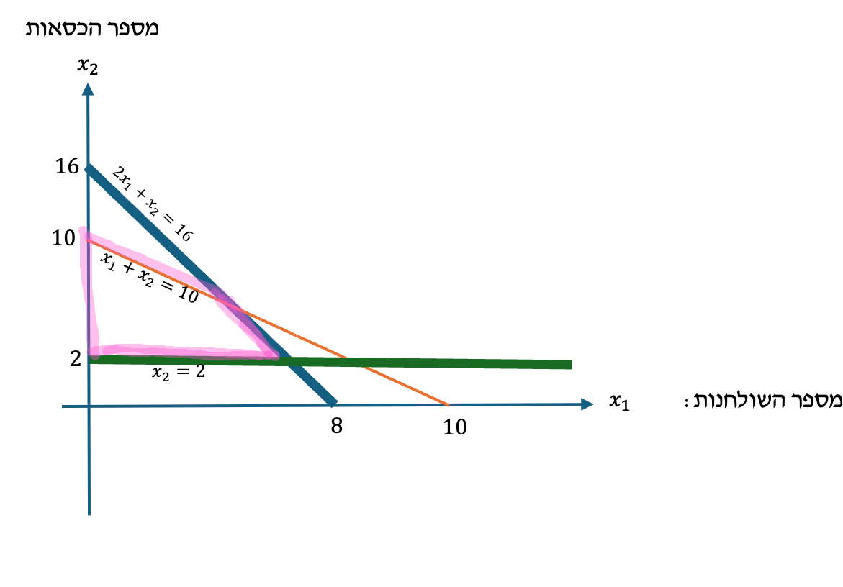
 |  |  |  |  |  |  | אהפוך לשוויון, ובמקרה זה - סיימתי. כי אין x1 בסיפור.
$$x_{2}=2$$
 |  |  |  |  | מספר הכסאות
$$x_{2}$$

$$16$$
$$2x_{1}+x_{2}=16$$
$$10$$
$$x_{1}+x_{2}=10$$

$$2$$
$$x_{2}=2$$
$$x_{1}$$
$$10$$
$$8$$
מספר השולחנות:

באיור לעיל - הטווח המסומן בורוד הוא בטווח של הנקודות שעליהן ניתן להיות.
בטווח זה, ארצה לבחון רק את הרווחיות ב״נקודות הקיצון״ או ״בקודקודים של המרובע שיצרתי״.
כלומר ארצה לדעת מה הכמות של x1 ושל x2 בכל אחת מהנקודות ABCD ולחשב בכל אחת מהן את הרווח.
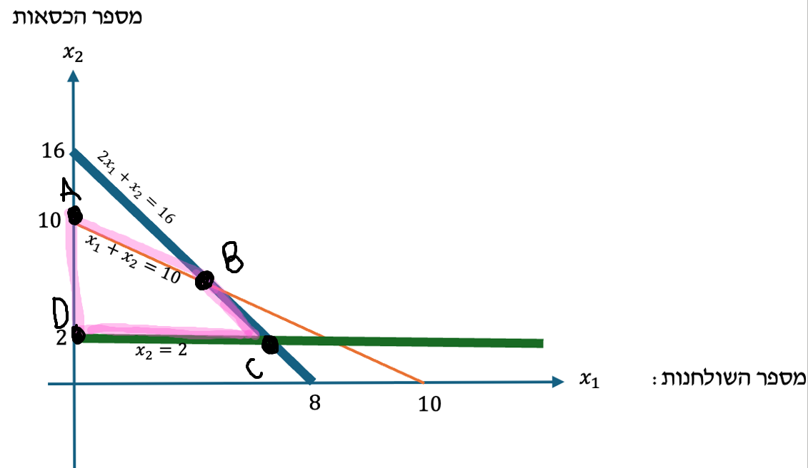

 |  |  | שולחנות | כסאות | רווח
 |  | נקודה | x1 | x2 |  | Z = 300x1 + 200x2
 |  | A | 0 | 10 | 2000 |  |  | 300 * 0 + 200 * 10 =
נקודת הרווח המקסימלי |  | B | 6 | 4 | 2600 |  |  | 300 * 6 + 200 * 4 =
 |  | C | 7 | 2 | 2500 |  |  | 300 * 7 + 200 * 2 =
 |  | D | 0 | 2 | 400 |  |  | 300 * 0 + 200 * 2 =

מסקנה: הרווח המירבי הוא 2,600 והוא יתקבל במידה ונייצר 6 שולחנות ו-4 כסאות.
נקודה C נמצאת על האילוץ הכחול 16 = 2x1 + x2
נמצאת גם על החיתוך הירוק x2=2
לכן נציב באילוץ הכחול x2=2
נקבל: |  |  | C: x2 = 2 | זו נקודה שהיא על האילוץ x2=2
 |  |  | 2x1 + 2 = 16 | כשנציב עובדה זו במשוואה של האילוץ הכחול: 16 = 2x1 + x2
 |  |  | 2x1 = 14
 |  |  | x1 = 7

נקודה B היא נקודת החיתוך בין שני האילוצים - כחול ואדום, עץ ושעות עבודה:
$$2x_{1}+x_{2}=16$$
$$(I)$$

$$x_{1}+x_{2}=10$$
$$(II)$$

כדי למצוא את ערכי נקודה זו, לפיכך, עליי לפתור משוואה בשני נעלמים:
אחסיר לשם כך את משוואה (II) ממשוואה (I):
$$2x_{1}+x_{2}−\left(x_{1}+x_{2}\right)=16−10$$

$$x_{1}=6→x_{2}=4$$

הדגמה 2 - התמקדות בשלב הגרפי - על בסיס שאלה שבה האילוצים נתונים
באופן כללי, ראינו ששאלה רלוונטית בבחינה תדרוש מאיתנו גם לנסח את הבעיה, גם לשרטט את האילוצים, וגם לפתור.
הואיל והשלב של השרטוט הוא המורכב יותר לחלקנו, נחזק באופן ספציפי בשאלה זו את השלב הגרפי.
נתחיל דווקא ממערכת אילוצים נתונה, ונפתור לפיה.

$$MAX Z=5x_{1}+4x_{2}$$
לפניכם בעיית תכנון לינארי:
$$s.t. 6x_{1}+4x_{2}≤24$$
$$x_{1}+2x_{2}≤6$$

$$x_{1}, x_{2}≥0$$

נדרש: חשבו את x1, x2 ואת ערך Z שפותר את הבעיה.
$$x_{2}$$
$$MAX Z=5x_{1}+4x_{2}$$
$$s.t. 6x_{1}+4x_{2}≤24$$
$$6x_{1}+4x_{2}=24$$
$$x_{1}+2x_{2}≤6$$
 |  |  |  |  | אילוצים
$$x_{1}, x_{2}≥0$$

$$6$$
$$MAX Z=5x_{1}+4x_{2}$$
 |  |  |  |  |  |  | x1 | x2 | Z
 |  |  |  |  |  | A | 0 | 3 | 12 |  | 5 * 0 + 4 * 3 =
 |  |  |  |  |  | B | 3 | 1.5 | 21 |  | 5 * 3 + 4 * 1.5 =
$$3$$
A
 |  |  |  |  |  | C | 4 | 0 | 20 |  | 5 * 4 + 4 * 0 =
$$x_{1}+2x_{2}=6$$
 |  |  |  |  |  | D | 0 | 0 | 0 |  | 0 * 0 + 0 * 0 =
B
$$6x_{1}+4x_{2}=24$$
$$(I)$$
$$x_{1}$$
C
D
$$x_{1}+2x_{2}=6$$
$$(II)$$
$$6$$
$$4$$
$$\left(I\right)−2∗(II)$$
 |  |  |  |  |  |  |  |  | תשובה סופית: הפתרון האופטימלי יתקבל
 |  |  |  |  |  |  |  |  | אם וכאשר מייצרים 3 יח׳ x1, וכן 1.5 יח׳ x2.
 |  |  |  |  |  |  |  |  | הרווח במצב כזה, שהוא גם הרווח המקסימלי
 |  |  |  |  |  |  |  |  | יהיה 21.
$$6x_{1}+4x_{2}−2∗\left(x_{1}+2x_{2}\right)=24−2∗6$$
$$4x_{1}=12→ x_{1}=3;{ x}_{2}=1.5$$

הפתרון הגרפי של בעיית תכנון לינארי - מסוג בעיית מינימום

רקע קצר:
שתי השאלות שפתרנו במפגש זה, ורוב השאלות במפגש הקודם, עסקו ברובן בבעיות תכנון לינארי מסוג בעיות מקסימום,
וספציפית במקרה הכלכלי של רצון למקסם רווחים.
יחד עם זאת, במפגש הקודם וגם בחיים עצמם - לפעמים הבעיה הכלכלית היא שונה: דווקא בעיית מינימום. רוצים
את העלות הנמוכה ביותר, את נטישת הלקוחות בהיקף המצומצם ביותר, את זמן ההגעה הנמוך ביותר וכיו״ב.
כשעסקנו בבעיית מקסימום, האילוצים בדרך כלל הגבילו אותנו ״מלמעלה״: לא היה ניתן לייצר ללא גבול, ובדקנו
מהן אפשרויות הייצור שחשודות במיקסום הרווח בכפוף למגבלות היקף הייצור.
כעת, הניתוח הגרפי יעבוד ״הפוך״: האילוצים יגבילו אותנו מלמטה. הרי באופן כללי, כמובן שהעלות תהיה הנמוכה
ביותר אם לא נייצר בכלל - אבל מה שקורה זה שיש התחייבויות לייצר, וכתוצאה מכך לא נוכל להקטין את היקף
הייצור יותר מדי כלפי מטה.

נסח השאלה - בעיית תכנון ליאנרי מסוג בעיית מינימום, ואילוצים
מפעל דשנים מייצר חנקן וזרחן.
הוא נדרש לייצר לפחות 8 יחידות חנקן בתקופה; וכן לפחות 10 יחידות זרחן בכל תקופה.
כל ק״ג שמייצרים ממוצר א וכן ממוצר ב תורמים יחידת חנקן אחת.
כל ק״ג שמייצרים ממוצר א תורם 2 יחידות זרחן, וכל ק״ג שמייצרים ממוצר ב תורם יחידה אחת של זרחן.
עלות ייצור של ק״ג מוצר א: 3 ש״ח.
עלות ייצור של ק״ג מוצר מסוג ב: 5 ש״ח.

נדרש: נסחו את הבעיה הכלכלית, שרטטו את האילוצים, ומצאו את התערובת הזולה ביותר.

$$\min{Z=3x_{1}+5x_{2}}$$
 |  |  | העלות נקבעת לפי: 3 ש״ח ליח׳ מוצר א, ו-5 ש״ח ליח׳ מוצר ב
$$s.t. x_{1}+x_{2}≥8$$
$${2x}_{1}+x_{2}≥10$$
$$x_{2}$$
$$\min{Z=3x_{1}+5x_{2}}$$
$$10$$
A
 |  |  |  |  |  | נק׳ | x1 | x2 | Z
האיור של כל אחד משני האילוצים מבוצע באופן זהה |  |  |  |  |  | A | 0 | 10 | 50 |  | 3 * 0 + 5 * 10 =
למנגנון שהצגנו במקרה של בעיות מקסימום (להציב |  |  |  |  |  | B | 2 | 6 | 36 |  | 3 * 2 + 5 * 6 =
$$x_{1}+x_{2}=8$$
ערכי 0 ב-x1 כדי לגלות את נק׳ החיתוך עם ציר x2 |  |  |  |  |  | C | 8 | 0 | 24 |  | 3 * 8 + 5 * 0 =
$$8$$
ולהפך).
$${\left(I\right) x}_{1}+x_{2}=8$$
תשובה סופית: הפתרון האופטימלי יתקבל במצב שבו נייצר 8 ק״ג מוצר א ולא נייצר (0) ממוצר ב. העלות המינימלית שמצב כזה יאפשר היא 24.
אלא שהפעם, הנקודות הרלוונטיות הן הקצוות ״מלמעלה״.
$${\left(II\right) 2x}_{1}+x_{2}=10$$
הואיל והאילוצים מנוסחים בשפה של ״גדול שווה״
$${2x}_{1}+x_{2}=10$$
B
הערכים הגבוהים ביותר הם המינימליים.

$$\left(II\right)−(I)$$
$${2x}_{1}+x_{2}−\left({ x}_{1}+x_{2}\right)=10−8$$
$$x_{1}$$
C
$$8$$
$$5$$
$$x_{1}=2; x_{2}=6$$

